关系图
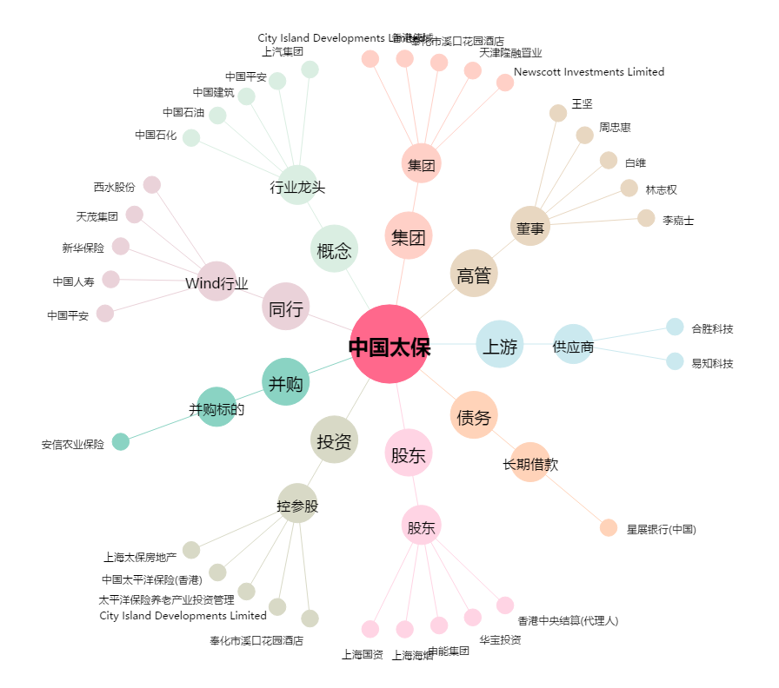
中国太保[601601.SH] - 关系概览图

